상품제안서
로고 제작형 포장지 | 상품코드: S21595

 |  |  | 02-713-8555 | www.synergygift.co.kr
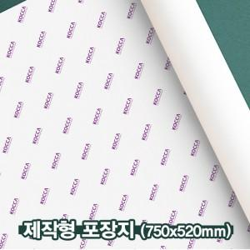

【상세/제작정보】 | 자유로운 디자인 적용이 가능한 맞춤제작형 포장지

【인쇄/포장옵션】 | 옵셋인쇄(컬러) / 비규격미포장

【공급단가】 | 수량 | 1,000~
*VAT별도 | 미코팅 | 620원
 | 유무광코팅 | 730원

【상품 URL】 | https://www.synergygift.co.kr:443/src/goods_detail.php?gdno=21595

